Tabelle1
DataView Time 1514 Cavity Time 1421

Shot | Metal temp | Comment

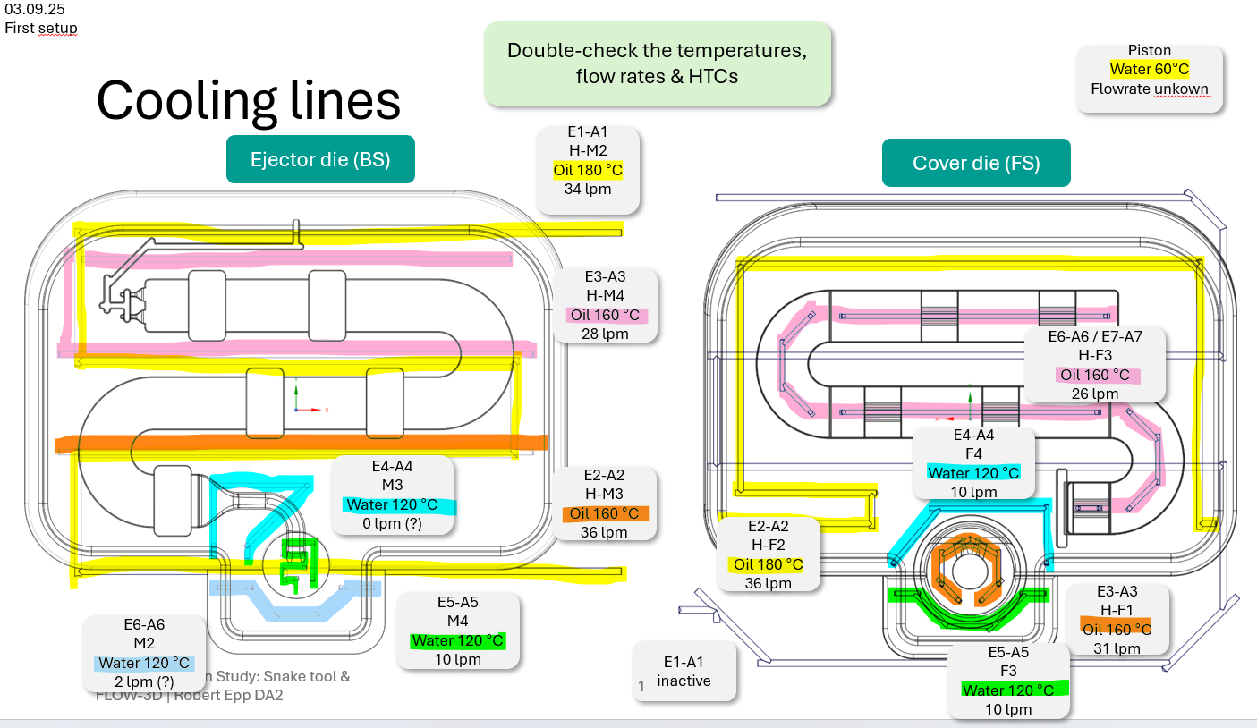
1 | 695 | PS | Gleiche settings wie 250905 | T ambiente 28.2°, 44.7 RH | Dichteindex 0.00% | cavity sensor 1421 | die warm-up
2 |  | PS |  |  |  |  | die warm-up
3 |  | ok |  |  |  | 1427 | die warm-up
4 | 696 | ok |  |  |  |  | die warm-up
5 |  |  |  |  |  |  | die warm-up
6 |  |  |  |  |  |  | die warm-up
7 | 701 |  |  |  |  | 1440 | die warm-up
8 |  | ok, warm-up |  |  |  |  | die warm-up
9 | 702 | ok, scrap |  |  |  | 1446 | keep part
10 | 701 | ok, scrap
11 |  | ok, scrap
12 |  | ok, keep |  |  |  | 1452
13 |  | ok, keep |  |  |  | 1454
14 | 699 | ok, keep
15 | 698 | lok, scrap | Giessgeschwindigkeit 4m/s 9.9.25, 1551 | spritzt
16 |  | lok, scrap
17 |  | lok, scrap
18
19
20
21
22
23
24
25
26
27
28
29
30
31
32
33
34
35
36
37
38
39
40
41
42
43
44
45
46
47
48
49
50
51
52

